1. PW 이메일 전문
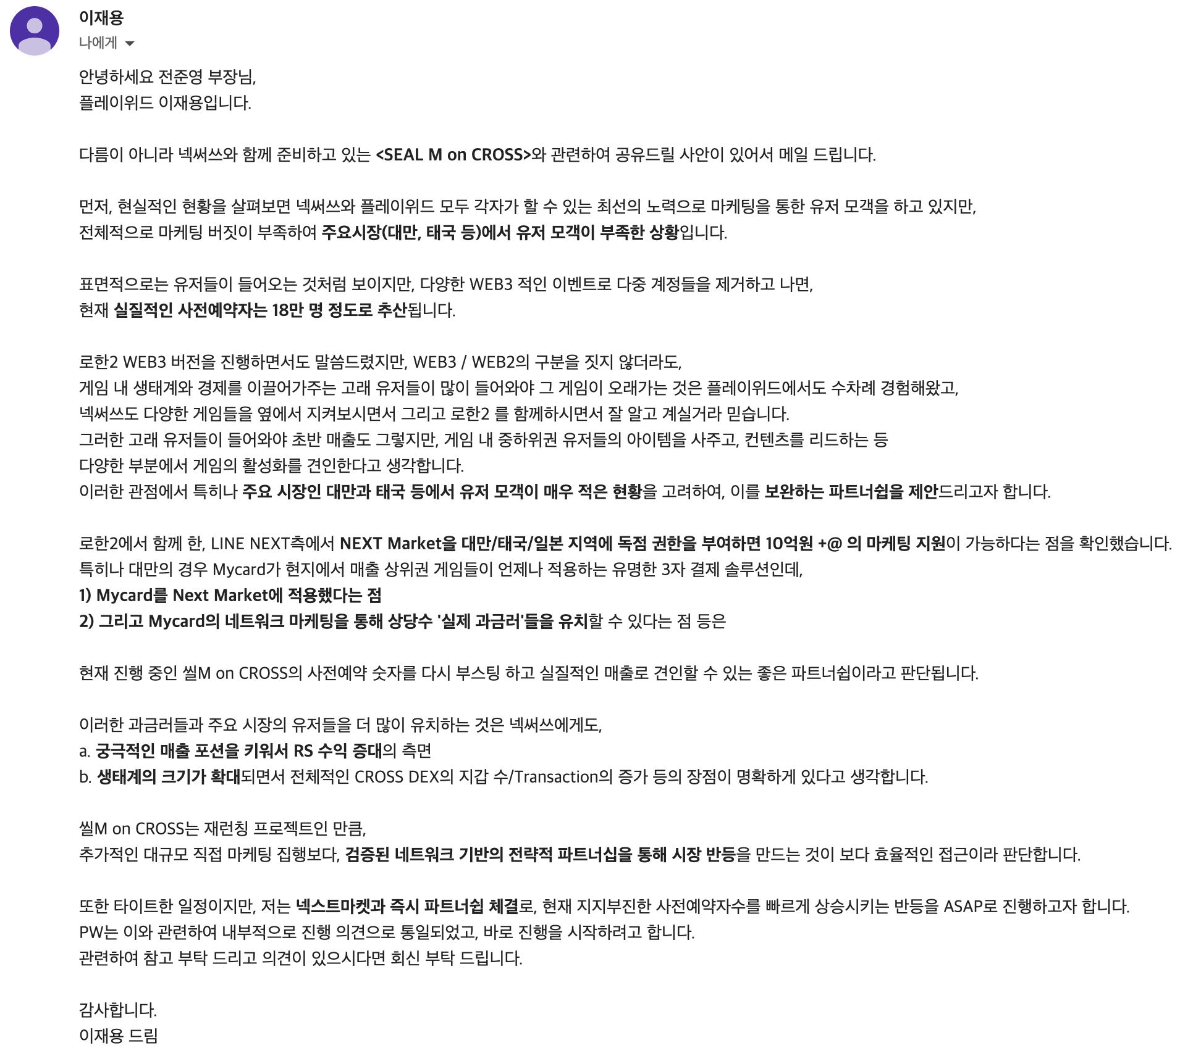

2. 라인넥스트 조건
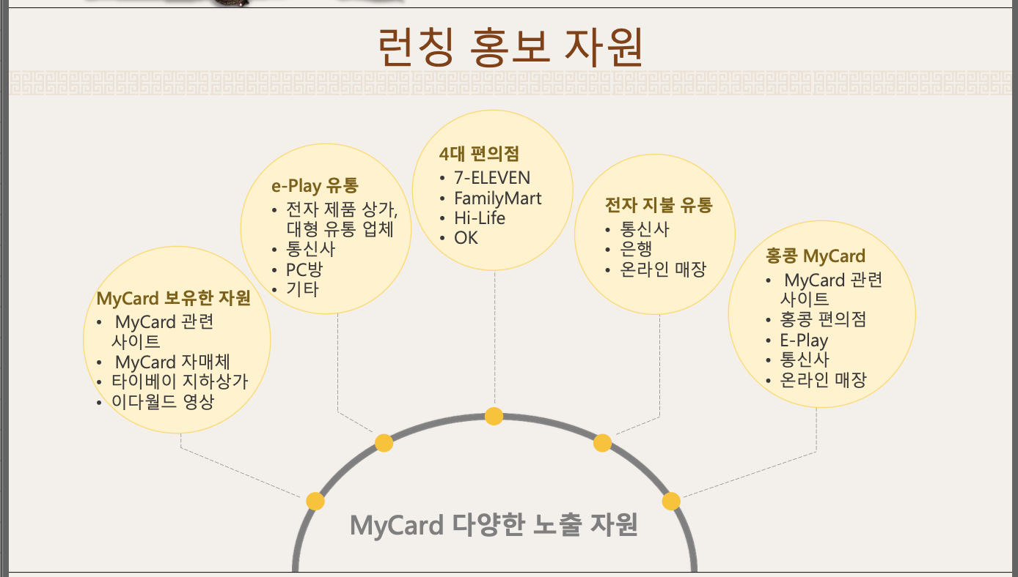
LINE NEXT → PlayWith 제안 요약
SEAL M on CROSS 관련 파트너십 제안 내용 정리 | 📄 CONFIDENTIAL — 내부 검토용

📋 1. 마케팅 지원사항
# | 지원 항목 | 유형 | 비고
1 | 현금 마케팅 지원 ₩ 3억원 | 💰 현금 지원 | 최종 조율 단계
2 | 타이베이 게임쇼(Taipei Game Show) 부스 지원 | 🎮 전시·이벤트 | 확정
3 | 마이카드 사전예약 지원 | 📱 유저 모객
4 | 마이카드(Mycard) 웹사이트 메인 페이지 노출 | 🌐 온라인 광고
5 | 오프라인 홍보 지원 (마이카드 판매 매장) | 🏪 오프라인
6 | 오프라인 영상 홍보 지원 (마이카드 판매 매장) | 📺 오프라인
7 | 팬페이지, Facebook / Instagram / LINE / 보도자료 배포 지원 | 📣 미디어·SNS
8 | 각종 온/오프라인 관계사 미디어 지원 | 🏪 오프라인 / 📺 오프라인
💡 참고: 현금 2억원 외 나머지 항목은 Mycard/LINE NEXT 보유 채널·인프라 활용으로, 별도 현금 가치 환산이 필요합니다. 최초 이메일에서 언급된 "10억원+α"와 위 항목들로 계산시 7억원+ 이상의 마케팅 효과라고 제안한 것으로 생각 됩니다.

🔄 2. 웹샵 운영 타임라인
단계 | 일자 / 시점 | CROSS Shop | NEXT Market
1단계 | 3월 19일 (런칭) | 글로벌 오픈 (일본·대만·태국 차단) | 미오픈
2단계 | 4월 19일 (런칭 +4주) | 글로벌 (3국 제외) 변동 없음 | 일본/대만/태국 독점 오픈
3단계 | 6월 19일 (런칭 +3개월) | 글로벌 (3국 제외) 차단 상태 유지 | 글로벌 전체 확장

⚠️ 주의: 최종 구조(6/19~)에서 NEXT Market은 글로벌 전체를 커버하지만, CROSS Shop은 핵심 3국이 영구 차단된 상태로 고정됩니다. 크로스샵의 차단 해제 시점에 대한 언급이 없으며, 조건부 독점 해제 조항이 있어도 크로스샵이 해당 지역에서 열리지 않으면 실효성이 없습니다.

